상품제안서
ST-303 로즈골드 유리콤펙트거울 | 상품코드: S09757

 |  |  |  |  |  | 02-713-8555 | www.synergygift.co.kr
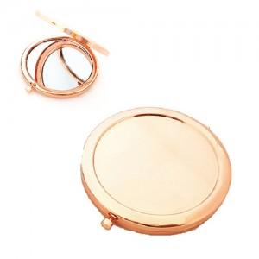

【상세/제작정보】 | 200개이상 주문시 1도인쇄무료,풀컬러인쇄시 별도문의요망

【인쇄/포장옵션】 | 실크 / 포장지포장

【공급단가】 | 수량 | 200~ | 1,000~ | 2,000~ | 4,000~
*VAT별도 | 단가 | 1,760원 | 1,690원 | 1,630원 | 1,560원

【상품 URL】 | https://www.synergygift.co.kr:443/src/goods_detail.php?gdno=2191

